Improvements
id | описание | как можно реализовать
1 | Форма регистрации на сайте http://itcareer.pythonanywhere.com/ имеет обязательные поля: Name, Email, Password. По правилам хорошего тона обязательные поля можно пометить красной звездочкой * | 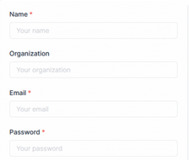

2 | Убрать знаки препинания из текста плейсхолдеров в форме регистрации во всех полях на сайте http://itcareer.pythonanywhere.com/

